ガラスバッジ番号について
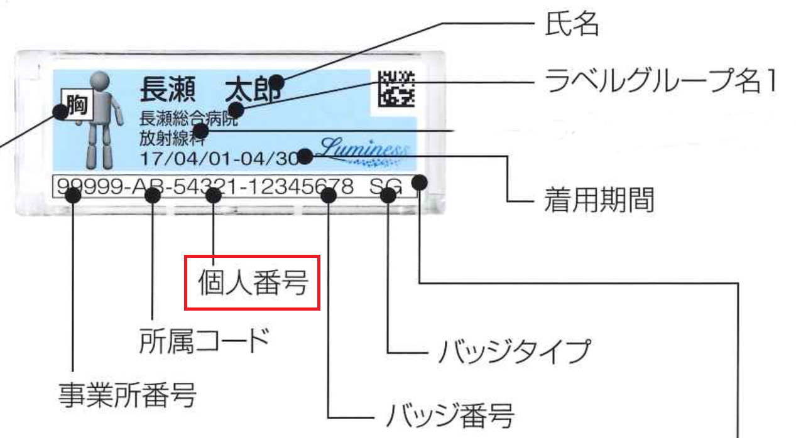
千代田テクノル

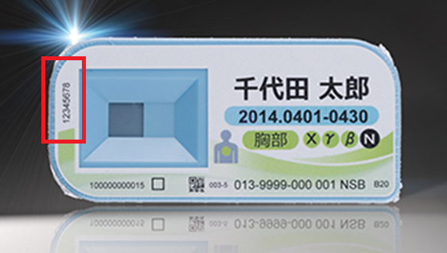

長瀬ランダウア

